备注说明
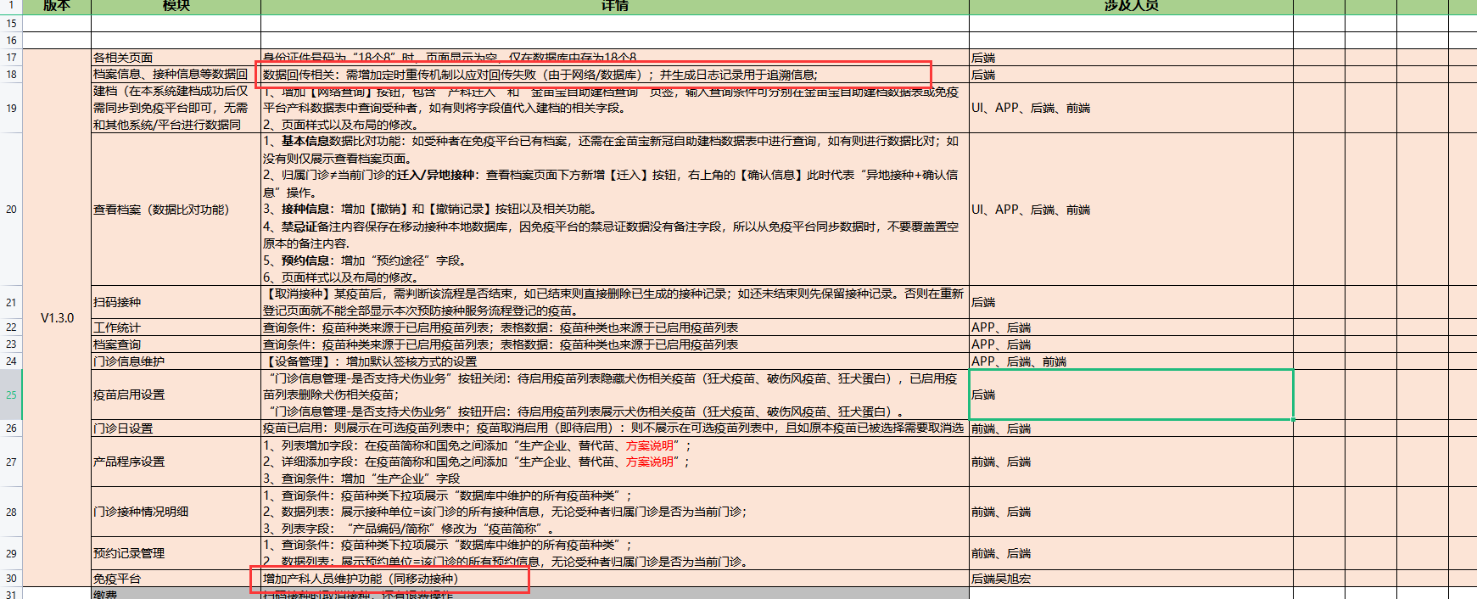
测试地址
http://192.168.3.90:9004/HeiLongJiangScreen/#/

1 移动接种没建档 金苗宝自助建档。移动接种建档时绑定金苗宝自助建档，上传移动接种受种者编码给金苗宝绑定
2 移动接种已建档 金苗宝自助建档的和移动接种是相同的身份证号，金苗宝会自动绑定(儿童，成人根据姓名绑定)移动接种受种者编码

此版本需求更新内容如下
数据回传和免疫平台人员维护未开发

